Estado SCI
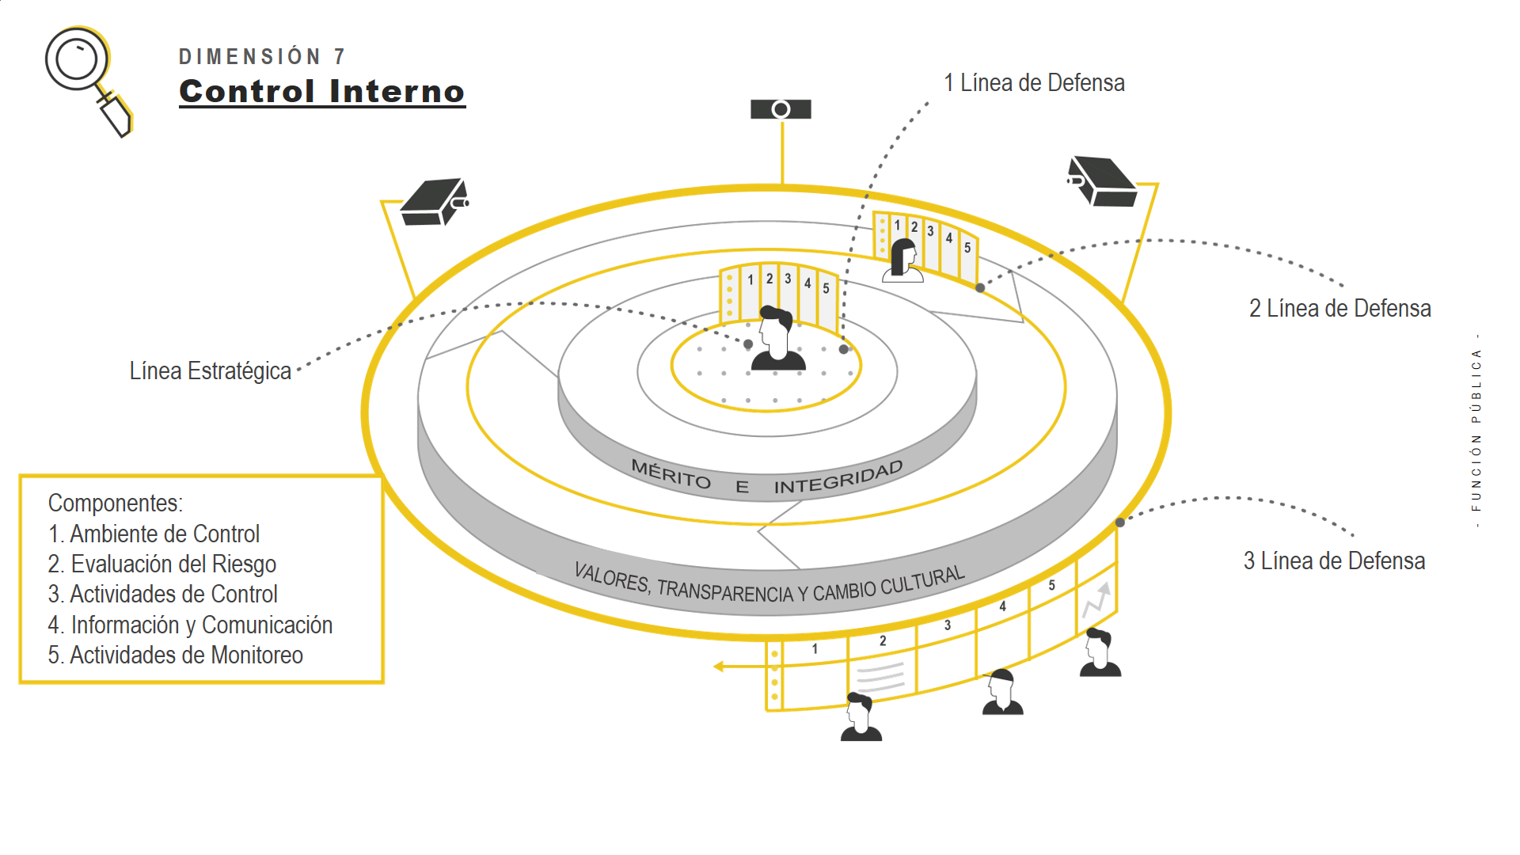

MEDICION ESTADO DEL SISTEMA DE CONTROL INTERNO EN LA ENTIDAD
No. | Componente del MECI asociado | Lineamiento General por Componente | Literal | Requerimiento asociado al componente | Seguimiento al control (Si, No, En proceso) | Evidencia de seguimiento al control (Establezca actividades adelantadas de aplicación del documento o elemento antes identificado, esto cuando se responde SI o bien EN PROCESO | Evaluación
1 | AMBIENTE DE CONTROL | El ambiente de control institucional está integrado por todas esas condiciones mínimas que debe garantizar cualquier entidad pública para el ejercicio del control interno. Para el caso de su entidad indique si se cuenta con: | a | Documento interno o adopción del MECI actualizado | Si | Actas de aprobación y documentos respectivos | Mantenimiento del control | 20 | 0.123 | 20.123
 |  |  | b | Un documento tal como un código de ética, integridad u otro que formalice los estándares de conducta, los principios institucionales o los valores del servicio público | Si | Códigos levantados y socializados proceso Gestion del Talento Humano | Mantenimiento del control | 20 | 0.1234 | 20.1234
 |  |  | c | Planes, programas y proyectos de acuerdo con las normas que rigen y atendiendo con su propósito fundamental institucional (misión) | Si | De acuerdo al plan de acción, el cual se encuentra alineado con el Plan de Desarrollo Municipal y el Plan Decenal de Cultura. | Mantenimiento del control | 20 | 0.12345 | 20.12345
 |  |  | d | Una estructura organizacional formalizada (organigrama) | Si | Organigrama de acuerdo a la planta de cargos. | Mantenimiento del control | 20 | 0.123456 | 20.123456
 |  |  | e | Un manual de funciones que describa los empleos de la entidad | Si | Falta actualizarlo | Mantenimiento del control | 20 | 0.12345678 | 20.12345678
 |  |  | f | La documentación de sus procesos y procedimientos o bien una lista de actividades principales que permitan conocer el estado de su gestión | Si | Se cuenta con el levantamiento de procesos y procedimientos. | Mantenimiento del control | 20 | 0.123456789 | 20.123456789
 |  |  | g | Vinculación de los servidores públicos de acuerdo con el marco normativo que les rige (carrera administrativa, libre nombramiento y remoción, entre otros) | Si | De acuerdo a la norma. | Mantenimiento del control | 20 | 0.1234567891 | 20.123456789
 |  |  | h | Procesos de inducción, capacitación y bienestar social para sus servidores públicos, de manera directa o en asociación con otras entidades municipales | Si | Se elaboraron reuniones de inducción y reinducción y plan de bienestar de los funcionarios planeado. | Mantenimiento del control | 20 | 0.12345678912 | 20.123456789
 |  |  | i | Evaluación a los servidores públicos de acuerdo con el marco normativo que le rige | Si | Elaborado por la líder de Gestión del Talento Humano de la entidad. | Mantenimiento del control | 20 | 0.12345678912 | 20.123456789
 |  |  | j | Procesos de desvinculación de servidores de acuerdo con lo previsto en la Constitución Política y las leyes | Si | No ha habido a la fecha. | Mantenimiento del control | 20 | 0.12345678912 | 20.123456789
 |  |  | k | Mecanismos de rendición de cuentas a la ciudadanía | Si | De acuerdo al plan anticorrupción, atención al ciudadano y rendición de la cuenta. | Mantenimiento del control | 20 | 0.12345678912 | 20.123456789
 |  |  | l | Presentación oportuna de sus informes de gestión a las autoridades competentes | Si | De acuerdo a las fechas programadas | Mantenimiento del control | 20 | 0.12345678912 | 20.123456789
2 | EVALUACION DEL RIESGO | Toda entidad debe identificar, evaluar y gestionar eventos potenciales, tanto internos como externos, que puedan afectar el logro de los objetivos institucionales. Para el caso de su entidad indique si se cuenta con: | a | Identificación de cambios en su entorno que pueden generar consecuencias negativas en su gestión | Si | cambios identificados | Mantenimiento del control | 40 | 0.23 | 40.23
 |  |  | b | Identificación de aquellos problemas o aspectos que pueden afectar el cumplimiento de los planes de la entidad y en general su gestión institucional (riesgos) | Si | Revisados según el mapa de riesgos de la entidad | Mantenimiento del control | 40 | 0.234 | 40.234
 |  |  | c | Identificación de los riesgos relacionados con posibles actos de corrupción en el ejercicio de sus funciones | Si | De acuerdo al plan anticorrupción. | Mantenimiento del control | 40 | 0.2345 | 40.2345
 |  |  | d | Si su capacidad e infraestructura lo permite, identificación de riesgos asociados a las tecnologías de la información y las comunicaciones | Si | Se hizo mantenimiento de redes | Mantenimiento del control | 40 | 0.23456 | 40.23456
3 | EVALUACION DEL RIESGO | Los líderes de los programas, proyectos, o procesos de la entidad junto con sus equipos de trabajo: | a | Hacen seguimiento a los problemas (riesgos) que pueden afectar el cumplimiento de sus procesos, programas o proyectos a cargo | Si | Con cada líder se revisan las deviaciones posibles, según la sensibilidad. | Mantenimiento del control | 40 | 0.234567 | 40.234567
 |  |  | b | Informan de manera periódica a quien corresponda sobre el desempeño de las actividades de gestión de riesgos | Si | Reuniones para corregir. | Mantenimiento del control | 40 | 0.2345678 | 40.2345678
 |  |  | c | Identifican deficiencias en las maneras de controlar los riesgos o problemas en sus procesos, programas o proyectos, y propone los ajustes necesarios | Si | En las auditorias internas y en los procesos exporadicas de revisión. | Mantenimiento del control | 40 | 0.23456789 | 40.23456789
4 | EVALUACION DEL RIESGO | Para el manejo de los problemas que afectan el cumplimiento de las metas u objetivos institucionales (riesgos), el jefe de control interno o quien haga sus veces, ha podido evidenciar si en la entidad: | a | Se definen espacios de reunión para conocerlos y proponer acciones para su solución | Si | Cuando existe disponibilidad de espacios y de tiempos. | Mantenimiento del control | 40 | 0.2345678912 | 40.234567891
 |  |  | b | Cada líder del equipo autónomamente toma las acciones para solucionarlos. | No | Establecido en actas. | Deficiencia de control | 20 | 0.23456789123 | 20.234567891
 |  |  | c | Solamente hasta que un organismo de control actúa se definen acciones de mejora. | No | Siempre estas decisiones pasan primero por lo interno. | Deficiencia de control | 20 | 0.23456789123 | 20.234567891
5 | ACTIVIDADES DE CONTROL | Una vez identificados los problemas que afectan el cumplimiento de los planes de la entidad o su gestión institucional, la entidad debe diseñar los controles o mecanismos para darles tratamiento. Para el caso de su entidad indique si se cuenta con: | a | La definición de acciones o actividades para para dar tratamiento a los problemas identificados (mitigación de riesgos), incluyendo aquellos asociados a posibles actos de corrupción | Si | Se han definido en el mapa de riesgos. | Mantenimiento del control | 60 | 0.31 | 60.31
 |  |  | b | Mecanismos de verificación de si se están o no mitigando los riesgos, o en su defecto, elaboración de planes de contingencia para subsanar sus consecuencias | En proceso | Se esta en proceso de verificación de la medición de los controles para evaluar su efectividad. | Oportunidad de mejora | 50 | 0.323 | 50.323
 |  |  | c | Planes, acciones o estrategias que permitan subsanar las consecuencias de la materialización de los riesgos, cuando se presentan | En proceso | En proceso de elaboración junto con los líderes de los procesos. | Oportunidad de mejora | 50 | 0.324 | 50.324
 |  |  | d | Un documento que consolide los riesgos y el tratamiento que se les da, incluyendo aquellos que conllevan posibles actos de corrupción y si la capacidad e infraestructura lo permite, los asociados con las tecnologías de la información y las comunicaciones | Si | Mapa de riesgos. | Mantenimiento del control | 60 | 0.325 | 60.325
 |  |  | e | Un plan anticorrupción y de servicio al ciudadano con los temas que le aplican, publicado en algún medio para conocimiento de la ciudadanía | Si | Elaborado y colgado en la pagina de la entidad | Mantenimiento del control | 60 | 0.326 | 60.326
6 | INFORMACION Y COMUNICACIÓN | Las entidades deben procurar, de acuerdo con sus propias capacidades internas, que la información y la comunicación que requiere para su gestión y control interno fluya de manera clara. Acorde con lo anterior, indique si se cuenta con: | a | Responsables de la información institucional | Si | Equipo de comunicaciones. | Mantenimiento del control | 80 | 0.412 | 80.412
 |  |  | b | Canales de comunicación con los ciudadanos | Si | Pagina de la entidad. | Mantenimiento del control | 80 | 0.4123 | 80.4123
 |  |  | c | Canales de comunicación o mecanismos de reporte de información a otros organismos gubernamentales o de control | Si | Pagina de la entidad, plataformas de intercomunicación y redes sociales, manejadas por el equipo interno de la entidad. | Mantenimiento del control | 80 | 0.41234 | 80.41234
 |  |  | d | Lineamientos para dar tratamiento a la información de carácter reservado | Si | Información manejada de acuerdo a la normatividad vigente. | Mantenimiento del control | 80 | 0.412345 | 80.412345
 |  |  | e | Identificación de información que produce en el marco de su gestión (Para los ciudadanos, organismos de control, organismos gubernamentales, entre otros) | Si | Información debidamente ordenada y clasificada de acuerdo a los grupos de valor. | Mantenimiento del control | 80 | 0.4123456 | 80.4123456
 |  |  | f | Identificación de información necesaria para la operación de la entidad (normograma, presupuesto, talento humano, infraestructura física y tecnológica) | Si | Información debidamente identificada. | Mantenimiento del control | 80 | 0.41234567 | 80.41234567
 |  |  | g | Si su capacidad e infraestructura lo permite, tecnologías de la información y las comunicaciones que soporten estos procesos | Si | Servidor y otros soportan los procesos. | Mantenimiento del control | 80 | 0.412345678 | 80.412345678
7 | ACTIVIDADES DE MONITOREO | Las entidades deben valorar: la eficiencia y eficacia de su gestión y la efectividad del control interno de la entidad pública con el propósito de detectar desviaciones y generar recomendaciones para la mejora. Para el caso de su entidad indique si se cuenta con: | a | Mecanismos de evaluación de la gestión (cronogramas, indicadores, listas de chequeo u otros) | Si | Considerando los planes que deben guiar la institución se hace una verificación frente a estos. | Mantenimiento del control | 120 | 0.851 | 120.851
 |  |  | d | Algún mecanismo para monitorear o supervisar el sistema de control interno institucional, ya sea por parte del representante legal, o del área de control interno (si la entidad cuenta con ella), o bien a través del Comité departamental o municipal de Auditoría. | Si | Autoevaluaciones y auditorías internas. | Mantenimiento del control | 120 | 0.8512 | 120.8512
 |  |  | f | Medidas correctivas en caso de detectarse deficiencias en los ejercicios de evaluación, seguimiento o auditoría | Si | Planes de mejoramiento levantados y suscritos. | Mantenimiento del control | 120 | 0.85123 | 120.85123
 |  |  | g | Seguimiento a los planes de mejoramiento suscritos con instancias de control internas o externas | Si | Seguimientos llevados a cabo. | Mantenimiento del control | 120 | 0.851234 | 120.851234
8 | ACTIVIDADES DE MONITOREO | ¿La entidad ha solicitado hacer parte del Comité Municipal de Auditoría, a efectos de contar con un escenario para compartir buenas prácticas en materia de control interno, así como analizar la viabilidad de contar como mínimo con un proceso auditor en la vigencia? | h | La entidad participa en el Comité Municipal de Auditoría? | Si | Comité Municipal de Control Interno | Mantenimiento del control | 120 | 0.8512345 | 120.8512345
9 | ACTIVIDADES DE MONITOREO | El jefe de control interno o quien haga sus veces, ha podido evidenciar si en la entidad el manejo que se ha hecho a los problemas que afectan el cumplimiento de sus metas y objetivos (riesgos) le ha permitido: | a | Evitar que los problemas (riesgos) obstaculicen el cumplimiento de los objetivos. | Si | Los lideres de los procesos son conocedores de los riesgos y con ellos se realizan reuniones. | Mantenimiento del control | 120 | 0.85123456 | 120.85123456
 |  |  | b | Controlar los puntos críticos en los procesos. | En proceso | Ambiente de control. | Oportunidad de mejora | 100 | 0.851234567 | 100.85123457
 |  |  | c | Diseñar acciones adecuadas para controlar los problemas que afectan el cumplimiento de las metas y objetivos institucionales (riesgos). | Si | Acordes con los procedimientos levantados. | Mantenimiento del control | 120 | 0.8512345678 | 120.85123457
 |  |  | d | Ejecutar las acciones de acuerdo a como se diseñaron previamente. | Si | Cada proceso con sus procedimientos determinados. | Mantenimiento del control | 120 | 0.85123456789 | 120.85123457
 |  |  | e | No se gestionan los problemas que afectan el cumplimiento de las funciones y objetivos institucionales(riesgos). | En proceso | Mejoramiento continuo de la entidad, en revision los procedimientos de los procesos. | Oportunidad de mejora | 100 | 0.85123456789 | 100.85123457

